Taller SQL 02. Términos y func
Témino / Función | Funcionalidad / Deficición | Ejemplo

INNER JOIN | Esta cláusula busca coincidencias entre 2 tablas, en función a una columna que tienen en común. De tal modo que sólo la intersección se mostrará en los resultados. | 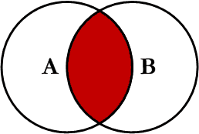
LEFT JOIN | damos prioridad a la tabla de la izquierda, y buscamos en la tabla derecha. | 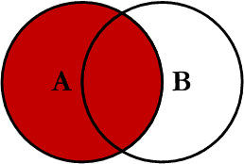
RIGHT JOIN | En el caso de RIGHT JOIN la situación es muy similar, pero aquí se da prioridad a la tabla de la derecha. | 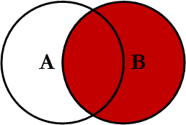
LIKE | Con LIKE podemos realizar unas búsquedas en columnas que contengan ciertos caracteres o cadenas.
COUNT | Nos devuelve el número de resultados de una sentencia SELECT.
MAX() | La función MAX calcula el máximo entre los valores de la columna especificada
MIN() | La función MIN sirve para obtener el valor más pequeño para una columna determinada. | SELECT MIN(columna) FROM tabla
AVG() | La función AVG devuelve el valor medio de una columna de tipo numérico. | SELECT AVG(columna) FROM tabla
SUM() | La función SUM permite obtener la suma total de los valores de una columna de tipo numérico. | SELECT SUM(columna) FROM tabla
ORDER BY | ORDER BY se utiliza para ordenar los resultados de una consulta, según el valor de la columna especificada. Por defecto, se ordena de forma ascendente (ASC) según los valores de la columna. Si se quiere ordenar por orden descendente se utiliza la palabra DES | SELECT nombre_columna(s) FROM nombre_tabla ORDER BY nombre_columna(s) ASC|DESC
GROUP BY | La función GROUP BY se utiliza para juntar filas de resultados que coincidan en el valor de alguna columna seleccionada. | SELECT columna, funcion(columna) FROM tabla GROUP BY columna
LIMIT | Su funcionalidad es la de limitar el número de filas (registros/resultados) devueltas en las consultas SELECT. También establece el número máximo de registros a eliminar con DELETE.
BETWEEN | La palabra clave BETWEEN nos permite seleccionar un rango, es utilizada par establecer un criterio de selección dentro de la cláusula WHERE y nos permite establecer los valores que deben tener los extremos de ese rango deseado. | SELECT * FROM [nombre_de_tabla] WHERE [campo a filtrar] BETWEEN 'VALOR_MINIMO' AND 'VALOR MAXIMO'

